Sheet1
表格 | 名称 | 备注 | sql
 | 应发件数 |  | SELECT S.SHIPPING_ORDER_ID FROM shipping_order s WHERE 1 = 1 AND s.ORDER_TYPE_SC = 'CSCLL'/*生产领料单*/ AND ( ( s.ORDER_STATUS_SC = 60/*已发货*/ AND DATE_FORMAT(CURDATE(), '%Y-%m') = DATE_FORMAT(S.ACTUAL_SHIP_DATE, '%Y-%m')/*发货日期为当月*/ ) OR ( s.ORDER_STATUS_SC IN (10, 15, 20, 50, 55)/*开放、部分分配、分配、拣货、部分发货*/ AND s.CREATED_DATE >= DATE_SUB(CURDATE(), INTERVAL 2 MONTH)/*两个月内创建的单据*/ ) )
 | 已分配件数 |  | SELECT /*s.SHIPPING_ORDER_ID,DATE_FORMAT(CURDATE(),'%Y-%m-%d')*/ COUNT(1) YFPTS FROM shipping_order S WHERE S.ORDER_STATUS_SC IN (15,20)
 | 已拣货件数 |  | SELECT /*s.SHIPPING_ORDER_ID,DATE_FORMAT(CURDATE(),'%Y-%m-%d')*/ COUNT(1) JRYFTS FROM shipping_order S WHERE S.ORDER_STATUS_SC = 60 AND S.ACTUAL_SHIP_DATE >=DATE_FORMAT(CURDATE(),'%Y-%m-%d')
 | 待拣货托盘数 |  | SELECT COUNT(1) DJTPS FROM ( SELECT SPD.LPN_ID FROM shipping_pick_detail SPD WHERE 1=1 AND SPD.LOC = 'STAGE' AND SPD.ORDER_STATUS_SC = 10 AND SPD.PICK_UDF3 IS NOT NULL GROUP BY SPD.LPN_ID ) T
 | 待上架数 |  | SELECT COUNT(1) WSJRKS FROM receipt R WHERE 1=1 /*AND R.RECEIPT_ID = 'wh1R241018000033'*/ AND RECEIPT_STATUS_SC IN (10,35,20) AND PT_STATUS_SC IN (10,20)
 | 叫料人数
 | 发货完工率 |  | b4/b2
 | UPH
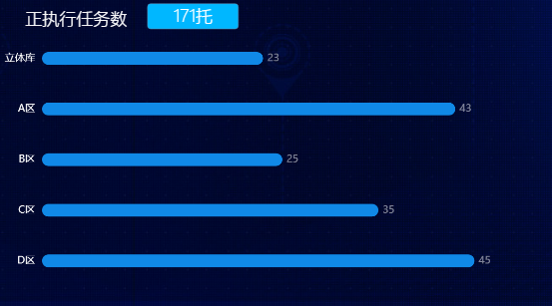
 | 货位使用数 | WCS满货位数量“/”WCS货位可用数量(WCS)
毛坯库最近一周运行看板 | 日期1-7 | 7个值，对应X轴上显示的值
 | 对应的出库件数1-7 | 7个值，对应每个日期对应的值
执行任务数 | 执行任务数总数
 | 名称1-5
 | 名称1-5分别对应的值
出库计划 | 出库计划总数 | 当月新增出库单总件数
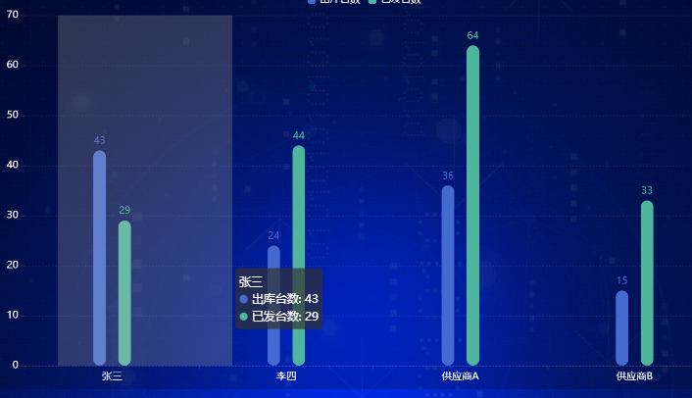
 | 出库计划完成百分比 | 当月新增出库已完成/当月新增总出库
 | 横坐标1-4
 | 横坐标1-4对应的出库台数
 | 横坐标1-4对应的出库台数
任务统计 | 立库出库任务24小时时段统计(时间1-24)(拣货任务1-24) | 24小时内各时段完成WCS拣货任务数
 | 立库出库任务24小时统计总数 | 24小时内完成WCS拣货任务数总数

